Sheet1
实训桌椅清单报价表
序号 | 设备名称 | 规格参数 | 数量 | 单位 | 单价（元） | 总价（元） | 图片
1 | 学生桌 | 尺寸：L700×W600×H750mm（单个座位尺寸，实际为两人一组和三人一组并列摆放）； 钢木结合，桌面面板采用E1级绿色环保25mm厚度的三聚氢氨高密度板（颜色可定做），硬度高，不易磨花，具有防火性能，具有防虫，防腐。桌架采用5*5CM方管钢质厚度2.0mm以上；左右前三面钢质网孔档板厚1.0MM；内部靠左有台式电脑主机放置位，侧面配可放机顶盒柜。能安装电源插座，带绝缘过线槽主体钢制结构，保证无线头外漏。z表面经脱脂除锈，酸洗、磷化、静电喷涂，表面无焊点；桌面留有一个60进线孔，并配有线盒，整体结构稳定牢固，承重力强，简约大气。 20间教室尺寸略有不同，需要现场复核出细化学生桌方案。 | 1200 | 人位 |  |  | 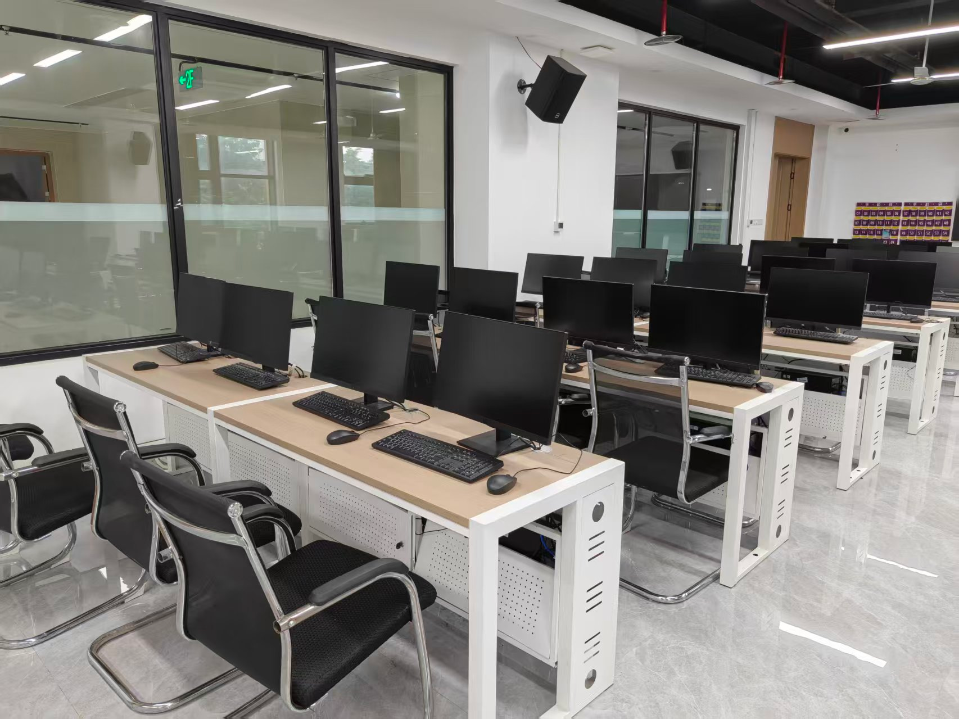 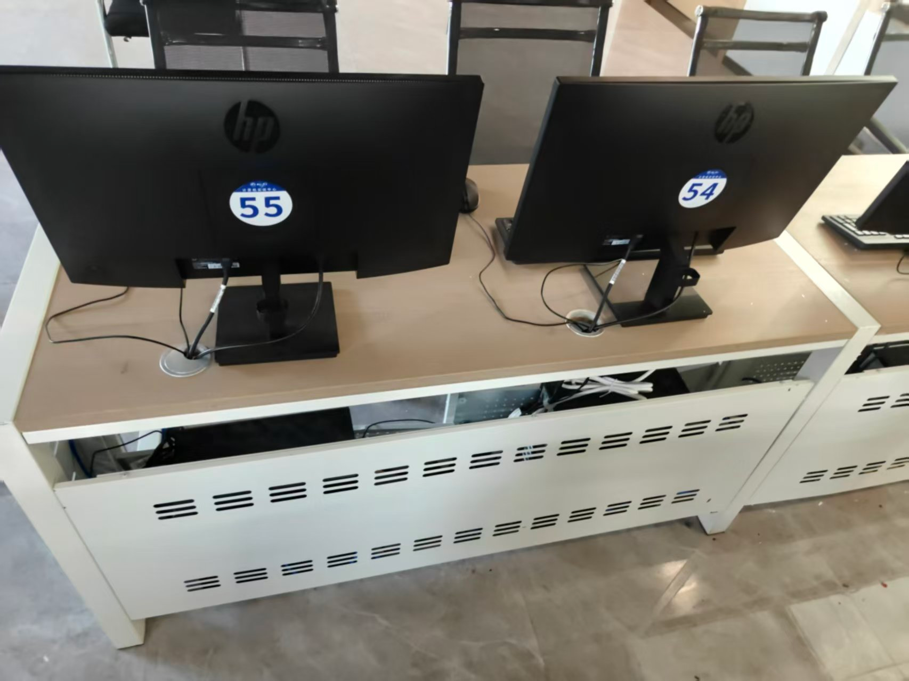
2 | 学生椅 | 尺寸：L530×W520×H1020mm； 1：面料:选用优质颐达网布,耐磨性强,阻燃,经防污处理,清洁方便： 2、基材:优质进口含水率低9%以下的硬木木方及15mm的多层夹板,经防虫、防腐等化学处理； 3、海绵:内衬优等不助燃高回弹一次成型高密度海绵，泡棉密度大于45kg/m3，座感舒适，不含氟氨化合物，圆润厚实，回弹性≥40℅，弹性好，不变形。 4、脚架：管壁18MM厚，PP扶手。 | 1220 | 把 |  |  | 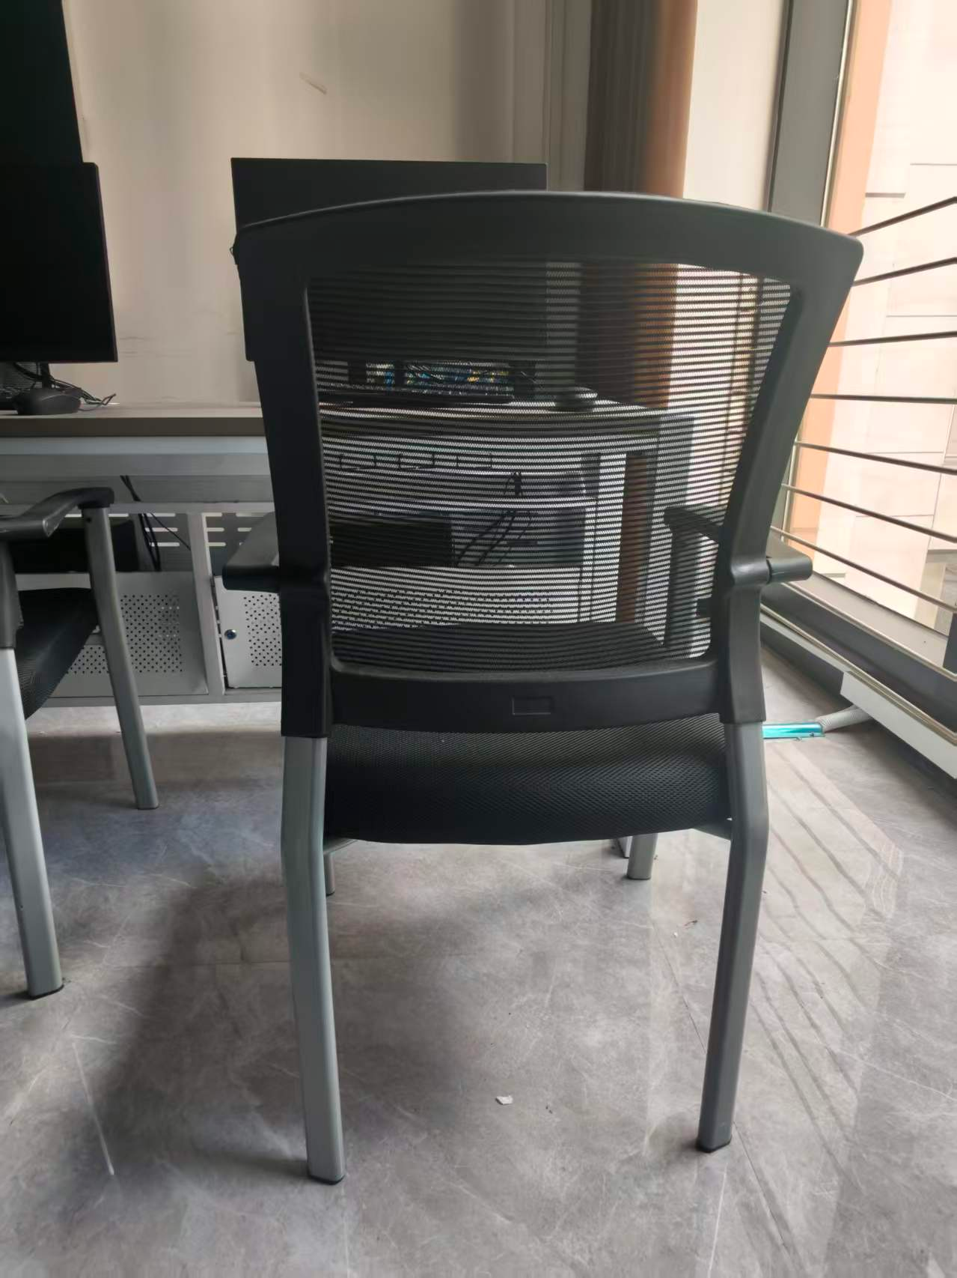
合计 |  |  |  |  |  | 0
备注：1、20间教室尺寸略有不同，需要现场复核出细化学生桌方案，按实际安装数量结算。

